Solicitud gráfica
 | Área: | Ciencias Naturales |  |  | Fecha:
 | Grado: | 6 |  |  | 2015-09-21
 | Título del tema: | Los seres vivos |  |  | ¿Cuaderno de estudio o recurso? | Recurso
 | Editor: | Diego Molina |  |  | Motor del recurso | Diaporama F1

 | Código guión o recurso: | CN_06_03_REC10 | ← Para determinar este código, visite la hoja de Ayuda
 |  |  |  |  | ESPECIFICACIÓN DE ARCHIVOS A ENTREGAR
Núm. | Archivo Shutterstock o ruta en web | Imagen para: | Tipo | Ubicación de la imagen en el recurso Diaporama F1 | Nombre imagen SMALL | Tamaño imagen SMALL | Nombre imagen ZOOM | Tamaño imagen ZOOM | Descripción | Observaciones
IMG01 | 309642824 | Recurso Diaporama F1 | Ilustración | Contenido | CN_06_03_REC10_IMG01.png | 950 x 608 px |  |  | Planeta y agua |  Incluir texto en la imagen
IMG02 | 53151211 | Recurso Diaporama F1 | Ilustración | Contenido | CN_06_03_REC10_IMG02.png | 950 x 608 px |  |  | Mundo | 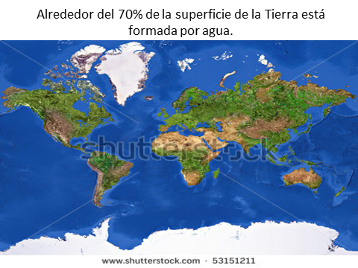 Colocar texto encima de la imagen
IMG03 | 107857988 | Recurso Diaporama F1 | Ilustración | Contenido | CN_06_03_REC10_IMG03.png | 950 x 608 px |  |  | Mar - tierra y río | 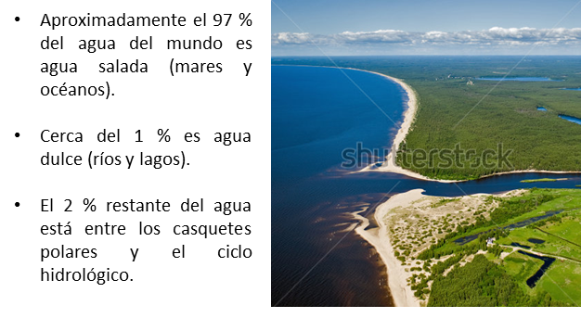 Colocar texto al lado de la foto
IMG04 | 202219594 | Recurso Diaporama F1 | Ilustración | Contenido | CN_06_03_REC10_IMG04.png | 950 x 608 px |  |  | Hombre - agua | 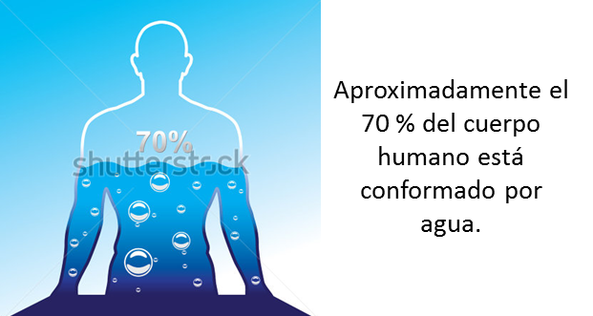 Colocar texto al lado de la foto
IMG05 | 290203619 | Recurso Diaporama F1 | Ilustración | Contenido | CN_06_03_REC10_IMG05.png | 950 x 608 px |  |  | 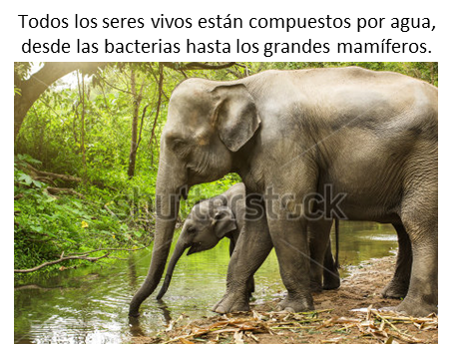 Elefantes | Colocar texto encima de la imagen
IMG06 | 288455567 | Recurso Diaporama F1 | Ilustración | Contenido | CN_06_03_REC10_IMG06.png | 950 x 608 px |  |  | Sistema circulatorio del caballo | 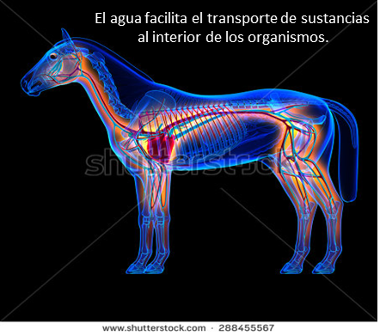 Colocar texto dentro de la imagen
El agua es esencial para
que la planta pueda
realizar la fotosíntesis.
IMG07 | 111355268 | Recurso Diaporama F1 | Ilustración | Contenido | CN_06_03_REC10_IMG07.png | 950 x 608 px |  |  | Planta - fotosíntesis | 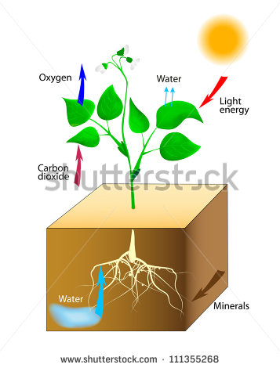 Colocar texto al lado de la foto, cambiar texto de inglés a español así: Water: Agua / Minerals : Minerales / Carbon dioxide: Dióxido de carbono / Oxygen : Oxígeno / Light energy : Energía solar
IMG08 | 181412744 | Recurso Diaporama F1 | Ilustración | Contenido | CN_06_03_REC10_IMG08.png | 950 x 608 px |  |  | Ciclo del agua | 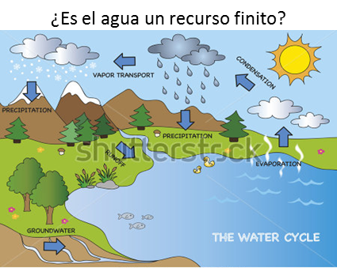 Colocar texto en la parte superior de la imagen y Cambiar texto de inglés a español así: The water cycle: El ciclo del agua / Evaporation : Evaporación / Condensation : Condensación / Vapor transport : Transporte de vapor / Precipitation : Precipitación / Runoff : Escorrentía / Groundwater : Aguas subterráneas
IMG09 | 303235910 | Recurso Diaporama F1 | Ilustración | Contenido | CN_06_03_REC10_IMG09.png | 950 x 608 px |  |  | Río contaminado | 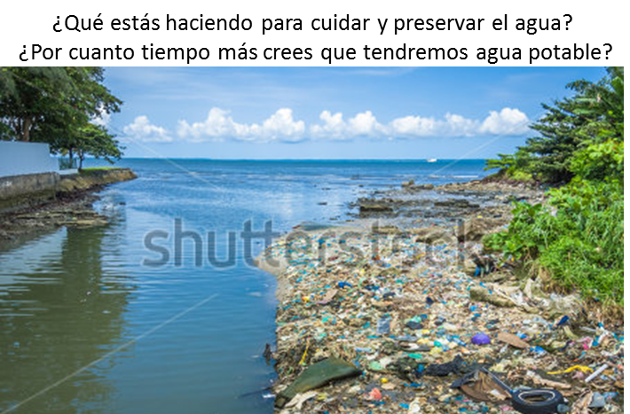 Colocar texto en la parte superior de la imagen.

